Floorplan
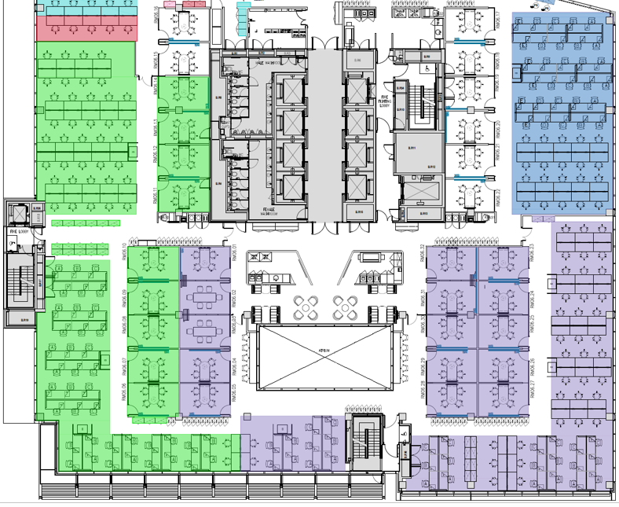

Row 30 | A | B | C | D

 |  |  |  |  |  |  | Row 60 | C | B | A
 |  |  |  |  |  |  | Row 61 | C | B | A

 |  |  |  |  | Row 1 | Row 77

